vpth
HORA DE - A | AUTOMÓVILES VAGONETAS Y JEEP | CAMIONETAS | MINIBUSES | MICROBUSES (DOS EJES) | BÚS MEDIANO (DOS EJES) | BÚS GRANDE (DOS O MAS EJES) | CAMIÓN MEDIANO (DOS EJES) | CAMIÓN GRANDE ( DOS EJES) | CAMION GRANDE (TRES EJES) | CAMIÓN CON SEMIRREMOLQUE | CAMION CON REMOLQUE | MOTOCICLETAS | OTROS VEHICULOS | TOTAL | PORCENTAJE
0 - 1 | 149 | 35 | 41 | 0 | 32 | 215 | 23 | 65 | 124 | 128 | 45 | 3 | 0 | 123 | 3%
1 - 2 | 87 | 16 | 63 | 0 | 29 | 326 | 11 | 66 | 116 | 126 | 32 | 0 | 0 | 125 | 3%
2 - 3 | 103 | 11 | 48 | 1 | 16 | 346 | 12 | 55 | 103 | 71 | 24 | 0 | 0 | 113 | 3%
3 - 4 | 110 | 21 | 39 | 0 | 60 | 215 | 7 | 38 | 88 | 114 | 29 | 0 | 0 | 103 | 3%
4 - 5 | 90 | 21 | 47 | 0 | 10 | 149 | 9 | 50 | 94 | 124 | 29 | 1 | 0 | 89 | 2%
5 - 6 | 155 | 31 | 102 | 0 | 22 | 137 | 29 | 81 | 100 | 161 | 74 | 9 | 0 | 129 | 3%
6 - 7 | 208 | 39 | 170 | 1 | 14 | 91 | 8 | 44 | 86 | 173 | 33 | 10 | 0 | 125 | 3%
7 - 8 | 271 | 52 | 151 | 2 | 17 | 59 | 14 | 46 | 88 | 158 | 17 | 3 | 0 | 125 | 3%
8 - 9 | 402 | 78 | 180 | 2 | 16 | 78 | 14 | 39 | 78 | 119 | 24 | 16 | 0 | 149 | 4%
9 - 10 | 304 | 65 | 166 | 1 | 18 | 121 | 13 | 46 | 96 | 118 | 35 | 6 | 0 | 141 | 4%
10 - 11 | 322 | 75 | 196 | 2 | 31 | 153 | 17 | 79 | 91 | 132 | 47 | 9 | 0 | 165 | 4%
11 - 12 | 365 | 66 | 180 | 3 | 18 | 154 | 13 | 35 | 74 | 115 | 28 | 27 | 0 | 154 | 4%
12 - 13 | 382 | 55 | 237 | 1 | 35 | 178 | 20 | 51 | 93 | 99 | 47 | 10 | 0 | 173 | 5%
13 - 14 | 395 | 82 | 277 | 3 | 34 | 201 | 18 | 79 | 101 | 156 | 62 | 9 | 0 | 202 | 5%
14 - 15 | 453 | 71 | 251 | 1 | 37 | 167 | 32 | 88 | 105 | 160 | 51 | 12 | 0 | 204 | 6%
15 - 16 | 398 | 60 | 233 | 2 | 27 | 167 | 17 | 76 | 147 | 155 | 48 | 8 | 0 | 191 | 5%
16 - 17 | 463 | 58 | 239 | 0 | 15 | 184 | 28 | 96 | 151 | 195 | 42 | 5 | 0 | 211 | 6%
17 - 18 | 403 | 54 | 242 | 0 | 20 | 181 | 24 | 100 | 128 | 164 | 45 | 5 | 0 | 195 | 5%
18 - 19 | 412 | 66 | 191 | 0 | 9 | 140 | 19 | 88 | 127 | 195 | 45 | 6 | 0 | 185 | 5%
19 - 20 | 354 | 56 | 150 | 1 | 20 | 165 | 22 | 81 | 145 | 180 | 62 | 2 | 0 | 177 | 5%
20 - 21 | 291 | 56 | 163 | 1 | 22 | 164 | 16 | 90 | 167 | 209 | 57 | 1 | 0 | 177 | 5%
21 - 22 | 235 | 41 | 117 | 0 | 19 | 150 | 13 | 88 | 162 | 194 | 65 | 3 | 0 | 155 | 4%
22 - 23 | 189 | 35 | 131 | 1 | 26 | 170 | 9 | 83 | 160 | 198 | 51 | 0 | 0 | 150 | 4%
23 - 24 | 155 | 35 | 105 | 1 | 48 | 189 | 2 | 78 | 127 | 197 | 55 | 1 | 0 | 142 | 4%
TOTAL | 957 | 168 | 531 | 3 | 85 | 586 | 56 | 235 | 393 | 520 | 150 | 21 | 0 | 3704 | 100%
(%) | 26% | 5% | 14% | 0% | 2% | 16% | 2% | 6% | 11% | 14% | 4% | 1% | 0% | 100%

hora pico ??

PROYECCION
AÑO | TPDA
2007 | 220
2008 | 350
2009 | 388
2010 | 390
2011 | 400
2012 | 410
2013 | 450
2014 | 468
2015 | 480
2016 | 570


 | 15

 | 20

EE
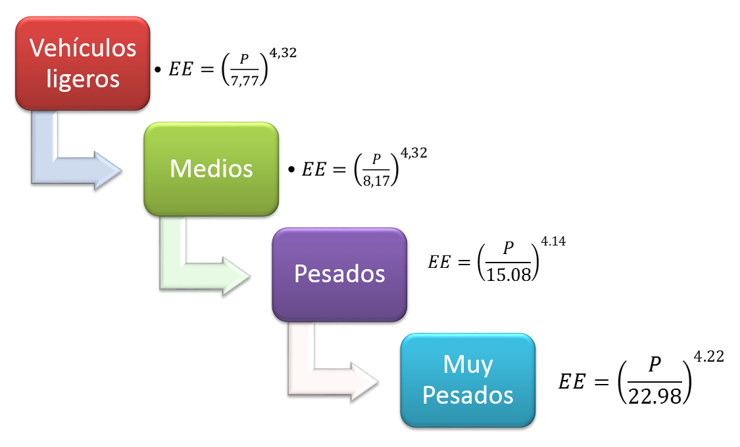
 |  | TIPO DE VEHÍCULO |  |  |  |  |  |  |  |  |  |  |  | TPDA
AÑO | ETAPA | T1 | T2 | T3 | T4 | T5 | T6 | T7 | T8 | T9 | T10 | T11 | T12
 | TPDS
 | fe |  |  |  |  |  |  |  |  |  |  |  |  |  | 0.64
 | %
2016 |  | 0.00 | 0.00 | 0.00 | 0.00 | 0.00 | 0.00 | 0.00 | 0.00 | 0.00 | 0.00 | 0.00 | 0.00 | 0
2017 | TESA | 0 | 0.00 | 0.00 | 0.00 | 0.00 | 0.00 | 0.00 | 0.00 | 0.00 | 0.00 | 0.00 | 0.00 | 0
2018 | LICT. | 0 | 0.00 | 0.00 | 0.00 | 0.00 | 0.00 | 0.00 | 0.00 | 0.00 | 0.00 | 0.00 | 0.00 | 0
2019 | CONST. | 0 | 0.00 | 0.00 | 0.00 | 0.00 | 0.00 | 0.00 | 0.00 | 0.00 | 0.00 | 0.00 | 0.00 | 0 | 3.61
2020 |  | 0 | 0.00 | 0.00 | 0.00 | 0.00 | 0.00 | 0.00 | 0.00 | 0.00 | 0.00 | 0.00 | 0.00 | 0
2021 |  | 0 | 0.00 | 0.00 | 0.00 | 0.00 | 0.00 | 0.00 | 0.00 | 0.00 | 0.00 | 0.00 | 0.00 | 0
2022 | O P E R A C I O N | 0 | 0.00 | 0.00 | 0.00 | 0.00 | 0.00 | 0.00 | 0.00 | 0.00 | 0.00 | 0.00 | 0.00 | 0
2023 |  | 0 | 0.00 | 0.00 | 0.00 | 0.00 | 0.00 | 0.00 | 0.00 | 0.00 | 0.00 | 0.00 | 0.00 | 0
2024 |  | 0 | 0.00 | 0.00 | 0.00 | 0.00 | 0.00 | 0.00 | 0.00 | 0.00 | 0.00 | 0.00 | 0.00 | 0 | 1.64
2025 |  | 0 | 0.00 | 0.00 | 0.00 | 0.00 | 0.00 | 0.00 | 0.00 | 0.00 | 0.00 | 0.00 | 0.00 | 0
2026 |  | 0 | 0.00 | 0.00 | 0.00 | 0.00 | 0.00 | 0.00 | 0.00 | 0.00 | 0.00 | 0.00 | 0.00 | 0
2027 |  | 0 | 0.00 | 0.00 | 0.00 | 0.00 | 0.00 | 0.00 | 0.00 | 0.00 | 0.00 | 0.00 | 0.00 | 0
2028 |  | 0 | 0.00 | 0.00 | 0.00 | 0.00 | 0.00 | 0.00 | 0.00 | 0.00 | 0.00 | 0.00 | 0.00 | 0 | 0.83
2029 |  | 0 | 0.00 | 0.00 | 0.00 | 0.00 | 0.00 | 0.00 | 0.00 | 0.00 | 0.00 | 0.00 | 0.00 | 0
2030 |  | 0 | 0.00 | 0.00 | 0.00 | 0.00 | 0.00 | 0.00 | 0.00 | 0.00 | 0.00 | 0.00 | 0.00 | 0
2031 |  | 0 | 0.00 | 0.00 | 0.00 | 0.00 | 0.00 | 0.00 | 0.00 | 0.00 | 0.00 | 0.00 | 0.00 | 0
2032 |  | 0 | 0.00 | 0.00 | 0.00 | 0.00 | 0.00 | 0.00 | 0.00 | 0.00 | 0.00 | 0.00 | 0.00 | 0
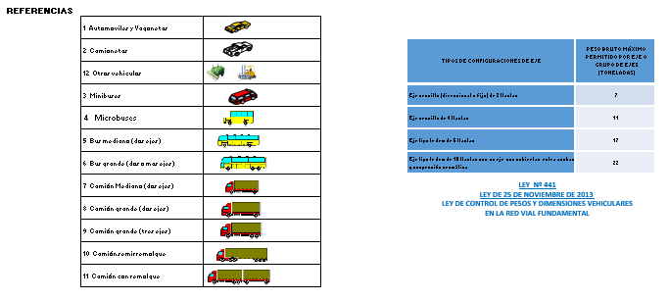
2033 |  | 0 | 0.00 | 0.00 | 0.00 | 0.00 | 0.00 | 0.00 | 0.00 | 0.00 | 0.00 | 0.00 | 0.00 | 0
2034 |  | 0 | 0.00 | 0.00 | 0.00 | 0.00 | 0.00 | 0.00 | 0.00 | 0.00 | 0.00 | 0.00 | 0.00 | 0
2035 |  | 0 | 0.00 | 0.00 | 0.00 | 0.00 | 0.00 | 0.00 | 0.00 | 0.00 | 0.00 | 0.00 | 0.00 | 0
2036 |  | 0 | 0.00 | 0.00 | 0.00 | 0.00 | 0.00 | 0.00 | 0.00 | 0.00 | 0.00 | 0.00 | 0.00 | 0
2037 |  | 0 | 0.00 | 0.00 | 0.00 | 0.00 | 0.00 | 0.00 | 0.00 | 0.00 | 0.00 | 0.00 | 0.00 | 0
2038 |  | 0 | 0.00 | 0.00 | 0.00 | 0.00 | 0.00 | 0.00 | 0.00 | 0.00 | 0.00 | 0.00 | 0.00 | 0
2039 |  | 0 | 0.00 | 0.00 | 0.00 | 0.00 | 0.00 | 0.00 | 0.00 | 0.00 | 0.00 | 0.00 | 0.00 | 0
2040 |  | 0 | 0.00 | 0.00 | 0.00 | 0.00 | 0.00 | 0.00 | 0.00 | 0.00 | 0.00 | 0.00 | 0.00 | 0
 |  |  |  |  |  |  |  |  |  |  |  |  |  | 0.2X10E6
 |  | 0
REFERENCIAS
T1: Automóviles, Vagonetas y Jeep |  |  |  | T5: Buses Medianos dos ejes (22 a 35 asientos) |  |  |  |  | T9: Camiones Grandes tres ejes (hasta 10 Ton)
T2: Camionetas (Hasta 2 Ton) |  |  |  | T6: Buses Grandes tres ejes (36 asientos o mas) |  |  |  |  | T10: Camiones Semiremolque
T3: Minibuses (7 a 15 asientos) |  |  |  | T7: Camiones Medianos dos ejes (hasta 10 Ton) |  |  |  |  | T10: Camiones Remolque
T4: Microbuses dos ejes (16 a 21 asientos) |  |  |  | T8: Camiones Grandes dos ejes |  |  |  |  | T12: Otros Vehículos

